data protection
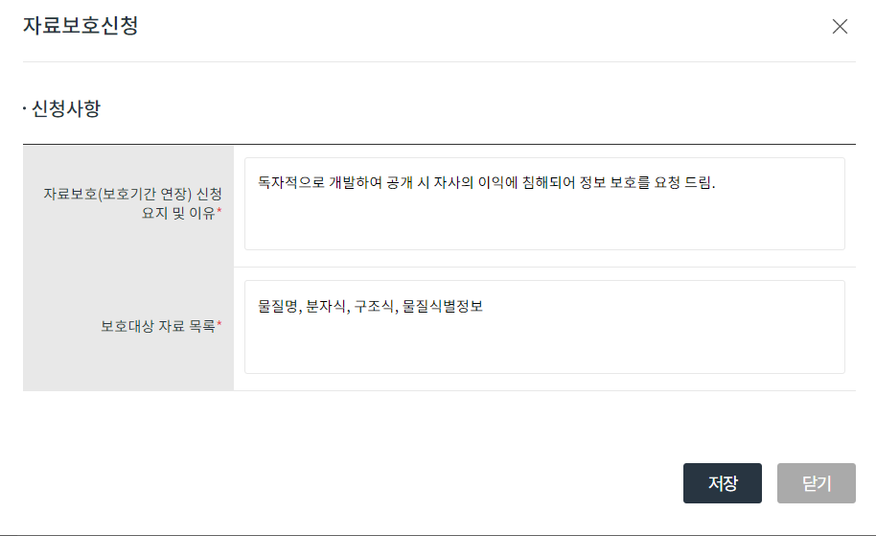
자료 보호 요청때는 꼭 STN searching 자료가 필요함.
자료보호 자료 제출에는 꼭 모든 오픈된 자료를 하나로 모아서 제출해야되며
나머지 구조식, 물질특성 자료 제출칸은 block 된 자료를 제출해야함

그리고 해당 물질이 다른에 오픈되있다면 국내에서는 자료 보호를 신청할 수 없음.

(SciFinder 보다는 STN 을 더 신뢰함)

물질명 제외

